Sheet1
大阪市立 |  |  | タイトル（テーマ） |  |  |  |  | 西淀川 |  | No | 5 |  | 号
西淀川 |  |  | 「iPadでカバンのデザインをしよう！」
 |  |  |  |  |  |  |  | 平成
 |  |  |  |  |  |  |  | 27 | 年 | 3 | 月 | 31 | 日
特別支援学校

対象の児童生徒 |  |  |  | 取り組みの内容・授業の様子等
中学 | 部 | Ｃ２グループ |  |  |  | 【使用アプリ、機器等】：「キラキラ」「papelook」「デコリスト」、パソコン、プロジェクター、iPadタッチャー、スイッチ各種、手袋、プリンター、Wi-Fiルーター、ModPodge（メディウム剤）

 |  |  |  |  |  | 【内容・授業の様子】：以前に「キラキラ」のアプリで行った描画活動を切抜きアプリ「papelook」と組み合わせ、さらにメディウム剤を用いた「デコパージュ」技法で、そのオリジナルの模様を布製カバンに転写しました。上肢が活発に動かせる子以外にも、指先程度しか動かすことのできない子でも活動できるよう、スイッチを接続し、iPadにもともとある「AssistivTouch」という、ワンタッチで自動的に登録した描画の動きを再現してくれる機能を使い、活動を支援していった。AirPrint対応プリンタを使うことで、無線で直接印刷することもできた。

困り感
肢体不自由の重い障がいのある生徒の造形活動をもっと主体的にできないか？

 |  |  |  |  | 〈制作の様子〉 |  | 〈AirPrintで印刷〉
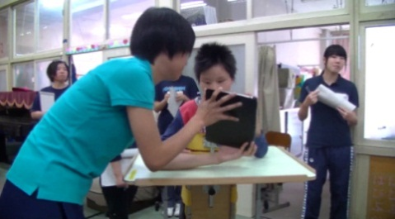
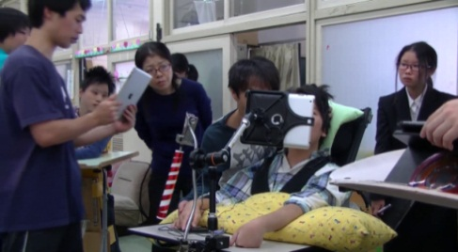
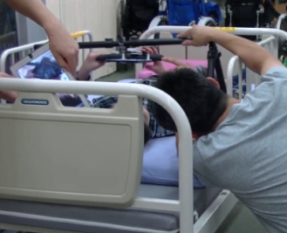
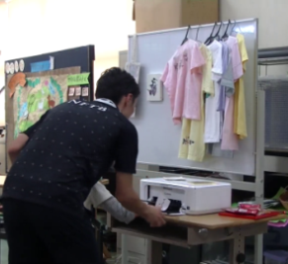

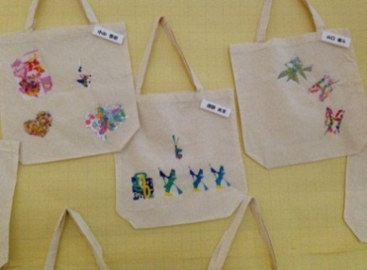
 |  |  |  | 〈出来上がりの模様とカバン〉

成果と今後の課題
【成果】画面をタッチするだけで描画活動が出来たり、AssistivTouchでスイッチを押すことによる活動への参加など、力の弱い子、可動域の狭い子が少ない動きでも自発的な動きで変化を体験することができ、活動への興味・関心を高めることができた。また印刷して、転写することでバーチャルで終わるのでなく、実際に触れることのできる具体物＝作品を完成することができた。

【課題】自閉的傾向のある生徒では、画面を注視し続けることが難しかった。iPadタッチャーとAssistivTouchの相性がアプリによって差があり、過剰に反応したりすることがあった。

